상품제안서
[언박싱팩토리] 마카롱 미니 줄자 휴대용 파스텔 줄자 | 상품코드: F27676

 |  |  |  |  |  |  | 02-412-0044 | www.easy1.co.kr
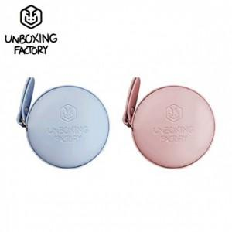

【상세/제작정보】

【인쇄/포장옵션】 | / 포장불가능

【공급단가】 | 수량 | 200~ | 500~ | 1,000~ | 3,000~ | 5,000~
*VAT별도 | 단가 | 1,980원 | 1,940원 | 1,890원 | 1,860원 | 1,810원

【상품 URL】 | https://dev.easy1.co.kr:443/src/goods_detail.php?gdno=27676

